Лист1
ID | BR-1 | BR-2
Заголовок | В форме ввода данных (ИМЯ, Почта, Телефон) отображается неограниченное колличество пробелов | В форме ввода данных (ИМЯ, Почта, Телефон) отображаются некорректные значения
Описание | Если ввести в формах только пробел (1 или несколько), то при нажатии кнопки ВВОД он отобразится в приветсвии | Если ввести в поле "ИМЯ" - цифры, в поле " e-mail" - только символы без привязки к почте, а в поле "телефон" - буквы, то при нажатии кнопки ВВОД форма не определит неккоретные значения.
Шаги воспроизведения | 1. Перейти по ссылке https://lm.skillbox.cc/qa_tester/module02/homework1/ 2. Ввести в поле ИМЯ, e-mail, Телефон произвольное колличество проблелов (от 1 до ∞) 3. Нажать кнопку ВВОД | 1. Перейти по ссылке https://lm.skillbox.cc/qa_tester/module02/homework1/ 2. Ввести в поле ИМЯ - любые цифры, в поле e-mail -любые символы, а в поле Телефон любые буквы 3. Нажать кнопку ВВОД
Фактический результат | При нажать ВВОД, в формах отображается(ются) пробелы | При нажать ВВОД, в формах отображаются некорретные значения
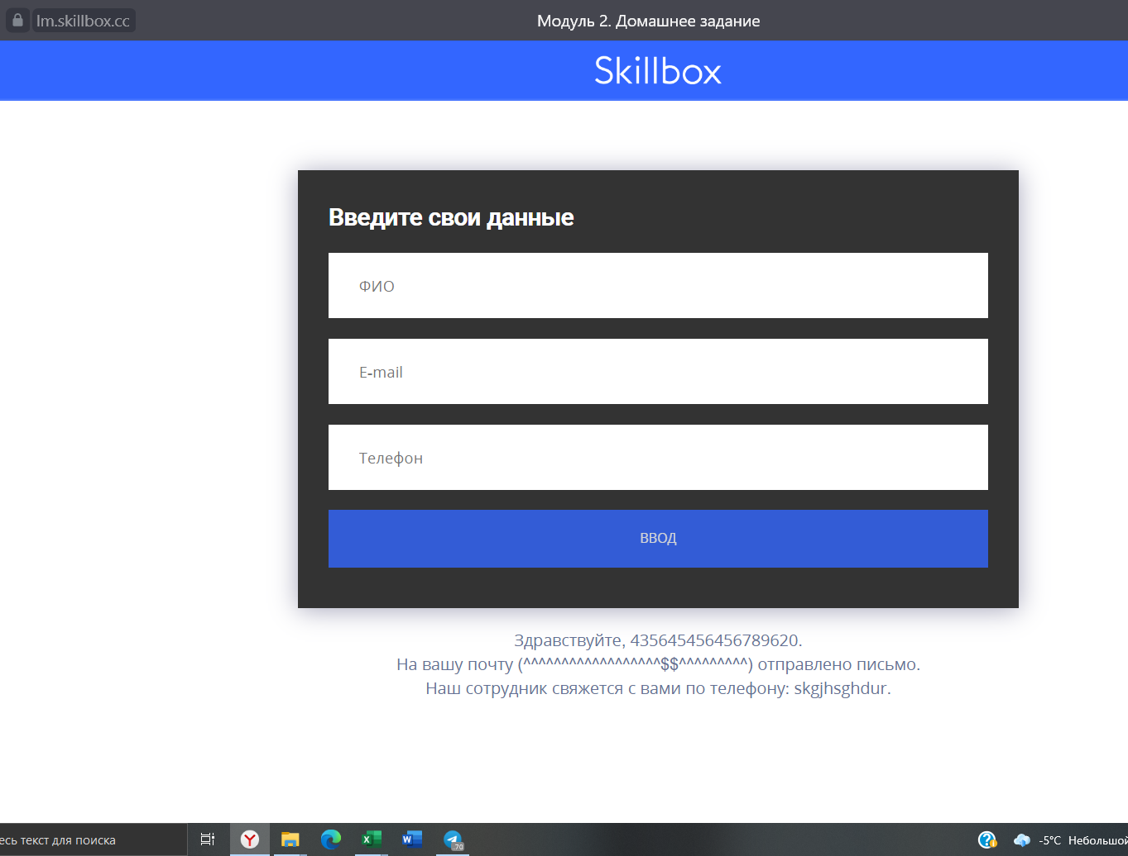
Ожидаемый результат | Форма выдает ошибку(не даёт нажать кнопку ВВОД) при введении исключительно проблелов, | Форма сообщает пользователю, что введены неверные данные
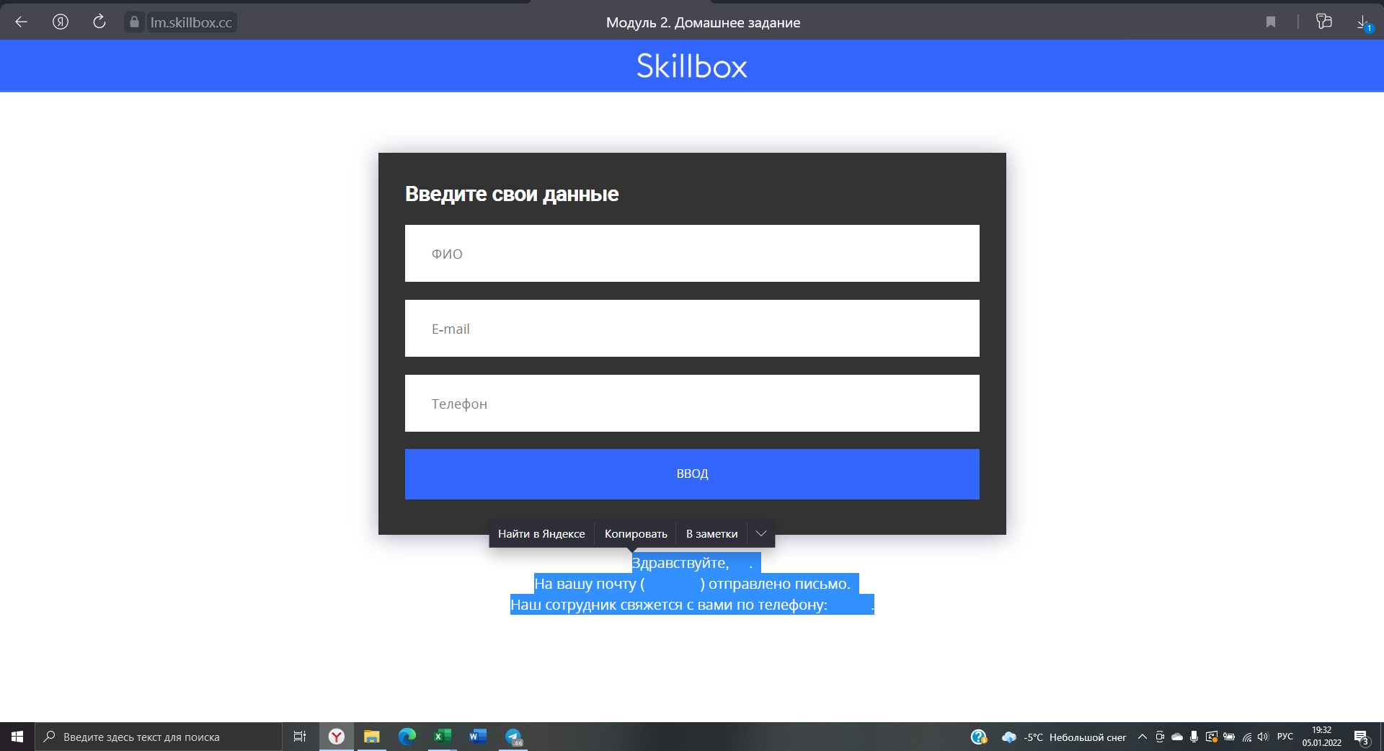
Дополнительная информация

